2.1 ESTRAT RACIONALIZ TRAMI
 | ESTRATEGIA DE RACIONALIZACIÓN DE TRÁMITES |  |  | Código: 208-PLA-Ft-89
 |  |  |  | Versión: 2
 |  |  |  | Vigente desde: 15/11/2019
COMPONENTE RACIONALIZACIÓN DE TRÁMITES
ESTRATEGIA RACIONALIZACIÓN DE TRÁMITES La Caja de Vivienda Popular en cumplimiento de la Ley 962 de 2005 y el Decreto Ley 019 de 2012, desde la Alta Dirección ha establecido el compromiso frente a la gestión de los trámites propios de su ejercicio, así como en el planteamiento de estrategias de racionalización dentro del Plan Anticorrupción y de Atención al Ciudadano. Dichas estrategias están orientadas a simplificar, estandarizar, eliminar, optimizar y automatizar trámites y procedimientos administrativo, con el fin de facilitar al ciudadano el acceso a los mismos. Se entiende como Trámite y OPA: Trámite: Conjunto de requisitos, pasos o acciones reguladas por el Estado, dentro de un proceso misional, que deben efectuar los ciudadanos, usuarios o grupos de interés ante una entidad u organismo de la administración pública o particular que ejerce funciones administrativas, para acceder a un derecho, ejercer una actividad o cumplir con una obligación, prevista o autorizada por la ley. Otros Procedimientos Administrativos (OPA): Conjunto de requisitos, pasos o acciones dentro de un proceso misional que determina una entidad u organismo de la administración pública, o particular que ejerce funciones administrativas, para permitir el acceso de los ciudadanos, usuarios o grupos de interés a los beneficios derivados de programas o estrategias cuya creación, adopción e implementación es potestativa de la entidad. La Caja de la Vivienda popular cuenta con dos trámites y tres procedimientos administrativos (OPA), inscritos en el Sistema Único de Información de Trámites – SUIT, que se pueden consultar en la sección de trámites y servicios del sitio web de la Caja de la Vivienda Popular:
TRÁMITE/OPA | PROCESO | NOMBRE DEL TRÁMITE/OPA
Trámite | Urbanización y Titulaciones | Postulación Bien(es) Fiscales Titulables a sus Ocupantes
Trámite | Reasentamientos Humanos | Postulación Programas de reubicación de asentamientos humanos ubicados en zonas de alto riesgo
OPA | Mejoramiento de Vivienda | Asistencia técnica para la obtención de licencias de construcción y/o actos de reconocimiento
OPA | Gestión Financiera | Expedición de de Paz y Salvo y /o certificación de deuda
OPA | Gestión Financiera | Expedición de recibos de pago
Para la vigencia del año 2019 se inició con la socialización dentro de la Caja de la Vivienda Popular en aspectos generales de MIPG, incluyendo la política de racionalización de trámites, a partir de lo cual, entre el 15 de febrero y 20 de febrero se realizaron mesas de trabajo con los profesionales asignados por cada proceso formulando la respectiva Estrategia y Plan de Trabajo los cuales tienen como fecha de culminación el 31 de octubre de 2019.
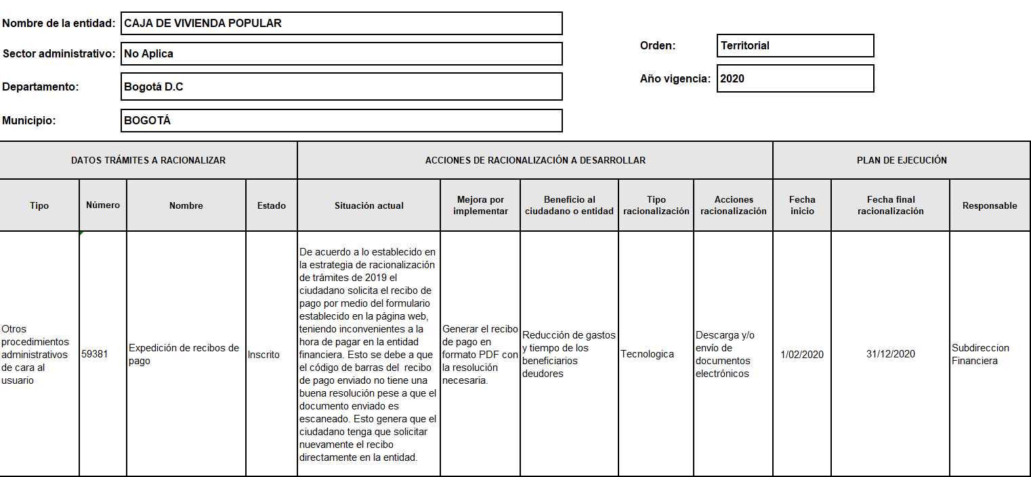

Implementación de la Política Antitrámites: La Caja de la Vivienda Popular inició trabajos a partir del segundo semestre del año 2019 para la puesta en funcionamiento la Política Antitrámites del periodo 2019 - 2020 donde se tienen planeadas las siguientes actividades:
FASES | ACTIVIDADES | RESPONSABLE(S) | FECHA INICIO DE ACTIVIDADES | FECHA FINALIZACIÓN DE ACTIVIDADES | RESULTADO
2. Priorización de Trámites | Determinar el orden e inscribir ante el SUIT los trámites y/u OPAs generados | Oficina Asesora de Planeación | 01/02/2020 | 01/07/2020 | Trámites y/u OPA's inscritos en el SUIT
3. Racionalización de Trámites | Realizar mesas de trabajo para analizar los Trámites y OPA's inscritos en SUIT, esto con el fin de realizar propuestas de racionalización de carácter normativo, administrativo o tecnológico. | Oficina Asesora de Planeación - Oficina de Control Interno - Oficina de Asesora de Comunicaciones - Oficina de TIC - Profesionales enlaces de las áreas misionales REAS, DUT, DMV y DMB | 01/07/2020 | 01/09/2020 | Estrategia de racionalización enscrita en el SUIT
 | Levantar el(os) plan(es) de acción correspondiente(s) a la estragtegia de racionalización propuesta en el punto anterior. | Oficina Asesora de Planeación - Oficina de Control Interno - Oficina de Asesora de Comunicaciones - Oficina de TIC - Profesionales enlaces de las áreas misionales REAS, DUT, DMV y DMB | 01/09/2020 | 01/10/2020 | Matriz de planes de acción
 | Realizar las actividades de monitoreo y seguimiento a la estrategia de racionalización propuesta a través de SUIT | Oficina Asesora de Planeación - Oficina de Control Interno | 01/10/2020 | 31/12/2020 | Monitoreo y Seguimiento realizado realizado a través del SUIT
4. Interoperabilidad | Identificación de escenarios y aplicación del marco de interoperabilidad de GEL con el fin de verificar la viabilidad de realizar gestiones de interoperabilidad con otras entidades o instituciones de carácter privado. | Oficina Asesora de Planeación - Oficina de Control Interno - Oficina de Asesora de Comunicaciones - Oficina de TIC - Profesionales enlaces de las áreas misionales REAS, DUT, DMV y DMB | 01/10/2020 | 31/12/2020 | Plan de trabajo de interoperabilidad (en caso de efectuarse)

